基礎設計
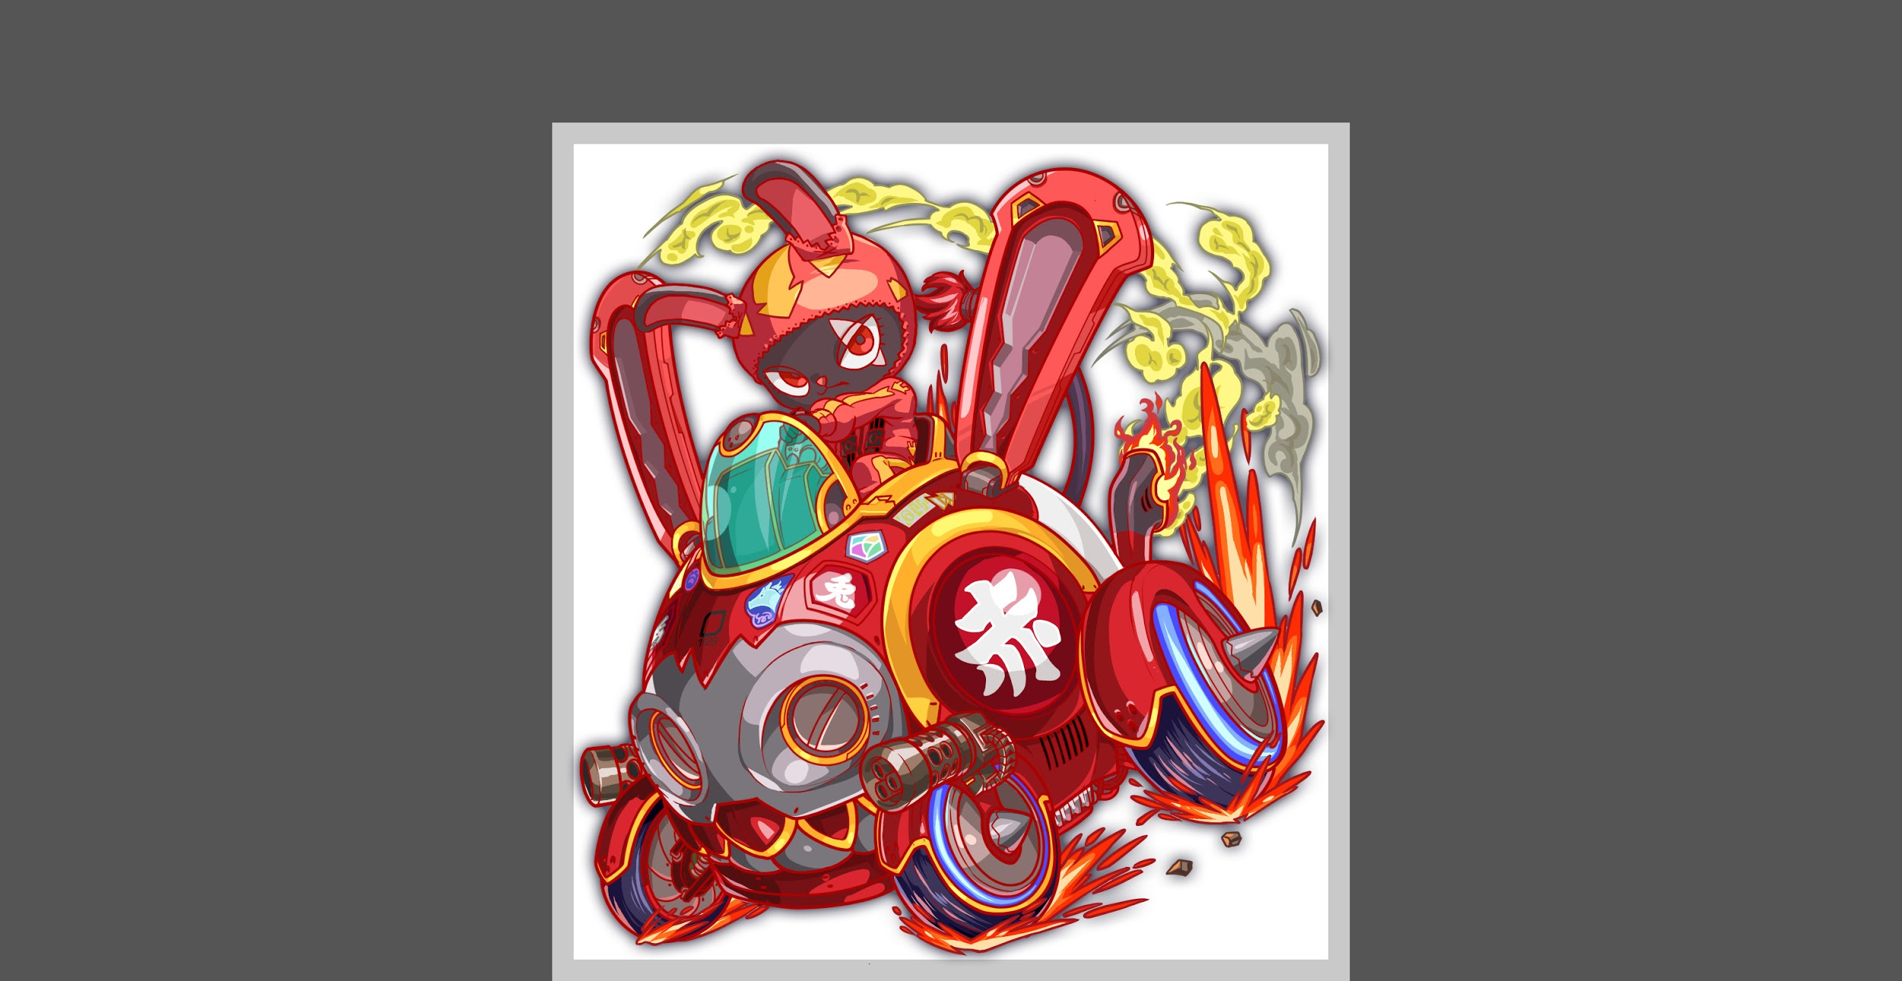
クエスト基礎設計フォーマット

 | 認識合わせ

 |  | クエストの位置づけ |  | 超級
 |  | クエストの存在意義 |  | 一番参加率の高い遊び場。初級〜中級者が戦力として新キャラを入手する所。また、上級者にとってはユニットの覚醒素材を手に入れるところ。
 |  | つまり |  | 適度な速度で周回できるようにしましょう

 | 基本情報

 |  | クエスト名 |  | 赤兎馬(仮)
 |  | 難易度 |  | 中級/上級/超級
 |  | ボスキャラクター名称 |  | 赤兎馬
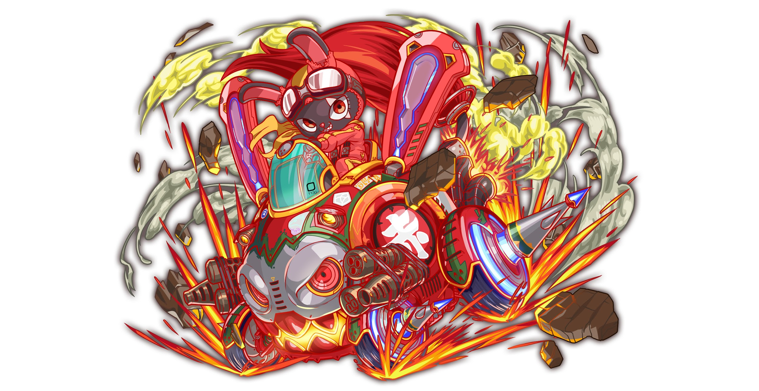
 |  | ボスキャラクター情報 |  | 赤/animal・machine/攻撃

 |  | ステージギミック |  | ハートパネル無し
 |  | エネミーギミックA |  | 暗闇
 |  | エネミーギミックB
 |  | キラー
 |  | 対応できるユニット数 |  | 4
 |  | フロア構成要望
 |  | 実現したいユーザー体験 |  | ■要件 ・基本的な思想はユニコーンのような設計にしたい (ダメージなど、レベルデザイン的な部分は今の難易度に合わせてください) ・1ゲージ目はspeed2、2ゲージ目はspeed1で設定をして、 ハートがない状況でいかに回復をするか、をユーザーに問わせる。 ・攻撃は吸収など特殊なものは基本的には避けて、 連続攻撃や通常攻撃などをシンプルな行動をメインに使用する。 ・上記の内容だけではユニコーンとおなじになるため、スポット的に暗闇を使い、暗闇対策を持つユニットを連れて行くと攻略が楽になった、という体験をユーザーに与えたい
 |  | ステージギミック早見表 (2016/7/4更新) ※パーティの組み方に影響を与える戦略要素 |  | ウィルス / スリープ / スキルバインド / カウンター / 全体攻撃 / 連続攻撃 / パネル変換禁止 / 爆風軽減 / 時限式ダメージパネル / お邪魔パネル / パネルプロテクト / 暗闇 / {赤・青・黄・緑・ハート}無効 / {赤・青・黄・緑・ハート}ドロップDOWN / タップ数変更 / チェーン数変更 / {ヒューマン / アニマル / マシン / ドラゴン / ゴッド / unknown}キラー / {ヒューマン / アニマル / マシン / ドラゴン / ゴッド / unknown}限定 /

 |  | クリア報酬

 |  | 補足

 | 活躍させたいユニット

 |  | ラベル | ユニット名 | 概要コメント |  | ID | ユニット名 | ドロップラベル | コスト | Level | HP | HP ＋値 | attack | attack ＋値 | heal | heal ＋値 | ＋値合計 | HP合計 | ユニットスキル | クラッシュスキル
 |  | S(Level:60) | 解滅の裁神 シヴァ | 攻撃 パネル変換 |  | 657 | 解滅の裁神 シヴァ | DropWizS | 30 | 60 | 3907 |  | 2808 |  | 2118 |  | 0 | 15310 | 緑と黄パネルを破壊し、破壊した数に応じて単体に特大ダメージ+赤パネルを青パネルに変換 | 単体に2回中ダメージ
 |  | N（Level:60） | 誓愛の絵花 メルクシャ | 暗闇解除 攻撃回復アップ |  | 1095 | 誓愛の絵花 メルクシャ | Drop2N | 26 | 60 | 3700 |  | 2792 |  | 1557 |  | 0 |  | 暗闇解除+3ターン種族アニマルの攻撃力と回復力を特大UP | 1体に特大ダメージ
 |  | S(Level:60) | 鉄馬駆る聖女 ジャンヌ | タップ回数増 Cパネル生成短縮 |  | 315 | 鉄馬駆る聖女 ジャンヌ | DropWizS | 30 | 60 | 3122 |  | 2242 |  | 3980 |  | 0 |  | HP25%消費し、1ターンタップ回数を2増やす+4ターンCパネル生成短縮 | 1体に小ダメージ+ HPを大回復
 |  | SS(Level:60) | アントワネット | パネル変換 ダメージ減 |  | 941 | アントワネット | PremiumSS | 35 | 80 | 4581 |  | 2937 |  | 2333 |  | 0 |  | 赤・黄パネルを青パネルに変換+1ターンの間敵からのダメージを50%軽減 | 1体に大ダメージ+ ヒューマンに効果超大
 |  |  |  |  |  | 合計コスト | 121

 | フロア構成

 |  | フロア１
 |  | 登場ユニット | 攻撃力 | 概要・行動パターン
 |  | ゴクウ | 2700 | 行動頻度1 50％くらいの確率でため攻撃 | 基本的にはやられる前にやる・攻撃される前に倒すが最善。
 |  | ジェリー×2 | 2500 | 行動頻度2 スキルなし

 |  | フロア2
 |  | 登場ユニット | 攻撃力 | 概要・行動パターン
 |  | タイチ×2 | 2500 | 行動頻度2 30%くらいの確率でクリティカル攻撃
 |  | 赤兎馬R4 | 3500 | 行動頻度2 50％くらいの確率で左右のタイチの行動頻度を1に上げる（1回のみ・ターン数未定） 20％くらいの確率で暗闇を使う 連続攻撃を入れても良い

 |  | フロア3
 |  | 登場ユニット | 攻撃力 | 概要・行動パターン
 |  | ブレット | 3000 | 行動頻度1 30％くらいの確率で連続攻撃
 |  | チェンリー | 3000 | 行動頻度2 50％くらいの確率で自身に攻撃力UP（一回のみ・永続）

 |  | フロア4
 |  | 登場ユニット | 攻撃力 | 概要・行動パターン
 |  | 赤兎馬R4 | 5000 | 行動頻度2 開幕で暗闇を使う(3ターン程度) 30％の確率で暗闇を使う（1ターン程度） 50％の確率で全体に暗闇状態キラーを使う
 |  | 赤兎馬R5 | 5000 | 行動頻度1 開幕で暗闇を使う(3ターン程度) 30％の確率で暗闇を使う（1ターン程度）（HP50％以上のみ） 50％の確率で全体に暗闇状態キラーを使う（HP50％以上のみ） 50％の確率で多めの連続攻撃を使う

